SQL feladatok
Útmutató az SQL feladatok megoldásához
A következő feladatok során egy képzeletbeli mobil szolgáltató ügyfeleit kell elemezned, egy mobil szerződéseket tartalmazó tábla, és az ügyfelek által használt készülék információk alapján. A feladatok megoldásait text fájlban várjuk vissza, a következő formátumban:
<--1.feladat megoldása--->
SQL_KÓD
<--1.feladat megoldás vége--->
Az adatbázis táblák leírása, valamint a két táblához nyújtott példa adatok alapján végezd el az alábbi sql lekérdezések megírását:
1. Írj egy lekérdezést, amely visszaadja azon szerződések számát, ahol a szerződés létrehozásának dátuma kisebb mint 2023. Május 1.
2. Írj egy lekérdezést, ami visszaadja, hogy a lakossági, valamint az üzleti szerződéseknél milyen arányban fordulnak elő az egyes internet szolgáltatások. Az eredményt rendezt a szegmens alapján csökkenőbe.
3. Írj egy lekérdezést amely visszaadja, hogy mely szerződések vannak fizetési elmaradásban, és azok milyen típusú készüléket használnak.
4. Írj egy lekérdezést, amely visszaadja, hogy melyik a leggyakrabban előforduló hang szolgáltatás az egyes készülék típusoknál.
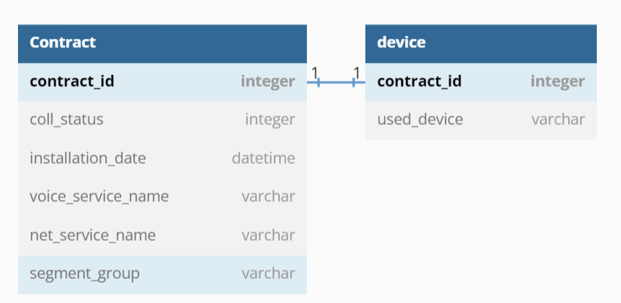

Egyedi szerződés azonosítója ->
Fizetési elmaradást jelző oszlop -> (értékei: 1 - Elmaradásban van
0 - Nincs elmaradásban)
<- Ügyfél által használt készülék gyártója

Szerződés létrejöttének dátuma ->
Hang szolgáltatás neve ->

Internet szolgáltatás neve ->
Szegmens jelző oszlop ->
értékei: LAK - Lakossági szerződés
ENT - Üzleti szerződés

